工作表1
題目
檢測每一題的信度分析
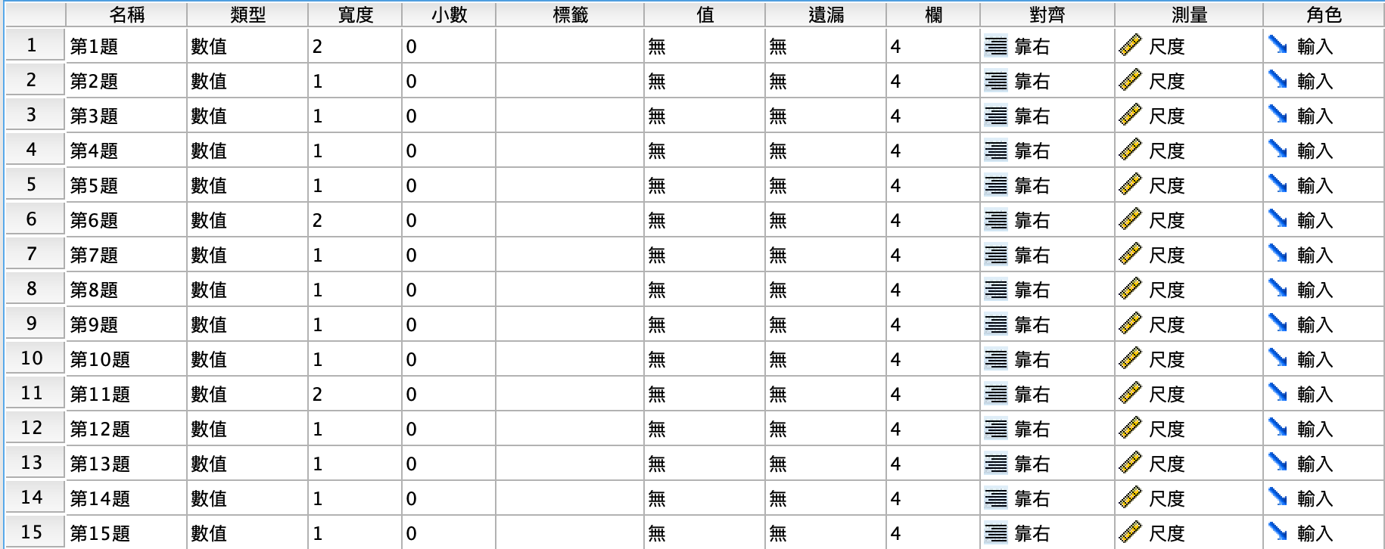

操作
【統計量】，勾選【刪除後的比例】

分析結果

可靠性統計量 |  | 項目整體統計量
Cronbach's Alpha | 項目數 |  | 比例平均值（如果項目已刪除） | 比例變異（如果項目已刪除） | 更正後項目總計相關性 | Cronbach's Alpha（如果項目已刪除）
0.835 | 15 | 第1題 | 46.82 | 38.327 | 0.595 | 0.818
 |  | 第2題 | 46.74 | 36.778 | 0.645 | 0.813
 |  | 第3題 | 46.85 | 37.413 | 0.675 | 0.812
 |  | 第4題 | 46.49 | 36.984 | 0.662 | 0.812
 |  | 第5題 | 46.97 | 53.444 | -0.774 | 0.895
 |  | 第6題 | 45.86 | 40.782 | 0.44 | 0.827
 |  | 第7題 | 45.59 | 43.393 | 0.113 | 0.84
 |  | 第8題 | 46.13 | 38.577 | 0.556 | 0.82
 |  | 第9題 | 46.76 | 36.778 | 0.566 | 0.818
 |  | 第10題 | 46.57 | 37.035 | 0.558 | 0.819
 |  | 第11題 | 46.39 | 38.482 | 0.557 | 0.82
 |  | 第12題 | 46.63 | 36.425 | 0.741 | 0.807
 |  | 第13題 | 46.98 | 37.631 | 0.561 | 0.819
 |  | 第14題 | 46.75 | 38.166 | 0.542 | 0.82
 |  | 第15題 | 46.92 | 36.862 | 0.693 | 0.81

